現状コストⅠ
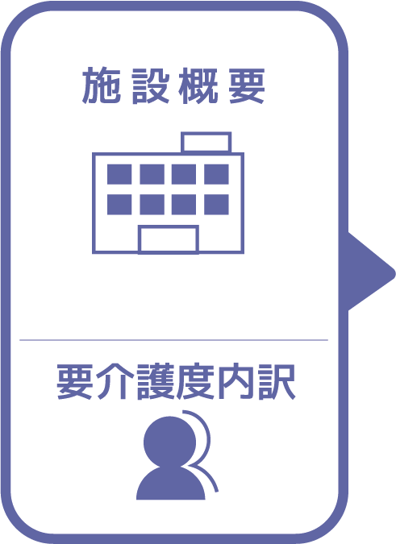
施設名 | ほのぼの会
種類 | 特別養護老人ホーム
職員数（人） | 34
夜勤人数（人）/日 | 16
平均賃金/月 | ¥25
平均分単価（円） | ¥0
定員（人） | 50
Ⅰ Ⅱ（人） | 0
Ⅲ（人） | 8
Ⅳ（人） | 29
Ⅴ（人） | 12

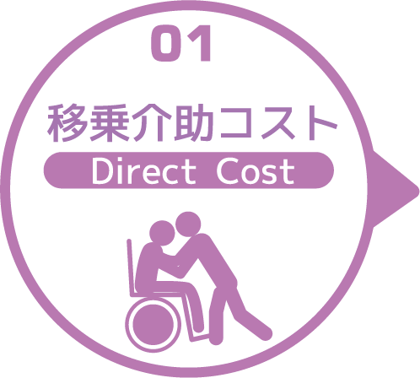
寝室 | 移乗介助対象者（人） | うち二人介助を要する対象者数（人） | のべ介助者数（人）/日 | 介助対象者一人当たりの所要時間（分） | 介助対象者一人当たりの移乗回数/日 | 必要コスト/月 | 必要コスト/年
 | 46 | 11 | 570 | 3 | 10 | ¥5,130 | ¥61,560
脱衣室 | 移乗介助対象者（人） | うち二人介助を要する対象者数（人） | のべ介助者数（人）/日 | 介助対象者一人当たりの所要時間（分） | 介助対象者一人当たりの移乗回数/日 | 必要コスト/月 | 必要コスト/年
 | 46 | 11 | 570 | 3 | 10 | ¥85,500 | ¥1,026,000
浴室 | 移乗介助対象者（人） | うち二人介助を要する対象者数（人） | のべ介助者数（人）/日 | 介助対象者一人当たりの所要時間（分） | 介助対象者一人当たりの移乗回数/日 | 必要コスト/月 | 必要コスト/年
 | 46 | 11 | 570 | 3 | 10 | ¥5,130 | ¥61,560
トイレ | 移乗介助対象者（人） | うち二人介助を要する対象者数（人） | のべ介助者数（人）/日 | 介助対象者一人当たりの所要時間（分） | 介助対象者一人当たりの移乗回数/日 | 必要コスト/月 | 必要コスト/年
 | 20 | 2 | 110 | 3 | 5 | ¥33 | ¥396
 |  |  |  |  |  | コスト合計/月 | コスト合計/年
 |  |  |  |  |  | ¥95,793 | ¥1,149,516

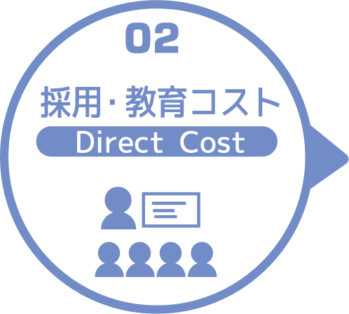
求人広告 | 一ヵ月あたり求人サイト掲載費用/月 | 掲載期間（月）/年 |  |  |  |  | 総コスト/年
 | ¥0 | 2 |  |  |  |  | ¥0
面接 | 一ヵ月あたり面接人数（人）/月 | 一人あたり平均面接時間（分） |  |  |  | 面接コスト/月 | 必要コスト/年
 | 1 | 30 |  |  |  | ¥3 | ¥36
新人研修（OJT） | 年間入社人数（人）/年 | 一人あたり研修担当職員数/人 | 一日あたり研修時間（分）/日 | 研修期間日数（日） |  | 研修コスト/入社一人 | 必要コスト/年
 | 33 | 5 | 240 | 90 |  | ¥10,800 | ¥356,400
外部研修 | 研修回数/年 | 平均参加費/回 |  |  |  |  | 必要コスト/年
 | 0 | ¥0 |  |  |  |  | ¥0
 |  |  |  |  |  | コスト合計/月 | コスト合計/年
 |  |  |  |  |  | ¥10,803 | ¥356,436

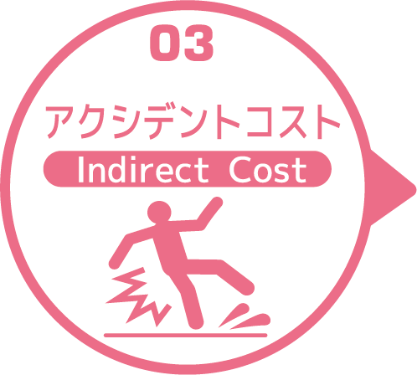
皮膚剥離 | 発生件数/月 | 一件あたり処置時間（分）/件 | 一件あたり報告書作成時間（分）/件 |  |  | 必要コスト/月 | 必要コスト/年
 | 0.6 | 20 | 40 |  |  | ¥4 | ¥43
褥瘡 | 発生件数/月 | 一件あたり処置時間（分）/件 | 一件あたり報告書作成時間（分）/件 |  |  | 必要コスト/月 | 必要コスト/年
 | 0.8 | 3 | 40 |  |  | ¥3 | ¥41
骨折 | 発生件数/月 |  | 一件あたり報告書作成時間（分）/件 |  |  | 必要コスト/月 | 必要コスト/年
 | 0.2 |  | 40 |  |  | ¥1 | ¥10
通院 | 発生件数/月 | 一件あたり通院介助時間（分）/件 | 一件あたり介助者数（人）/件 |  |  |  | 必要コスト/年
 | 1.2 | 25 | 1 |  |  |  | ¥3
入院 | 発生件数/年 | 一件あたり平均入院期間（日）/件 |  |  |  |  | 損失コスト/年
 | 54 | 20 |  |  |  |  | ¥12,528,000
 |  |  |  |  |  | コスト合計/月 | コスト合計/年
 |  |  |  |  |  | ¥8 | ¥12,528,097

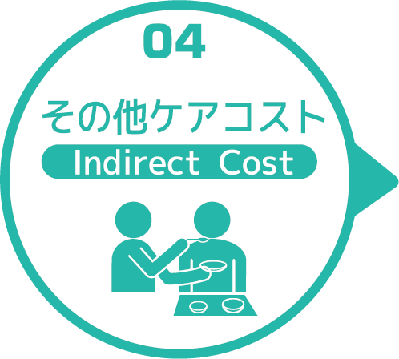
オムツコスト （パッド含む） | オムツ使用者（人） | 一日あたり総使用枚数/(人) | 一枚あたりオムツ単価/枚 |  |  | 必要コスト/月 | 必要コスト/年
 | 49 | 210 | ¥0 |  |  | ¥0 | ¥0
オムツ交換コスト | 介助が必要な対象者（人） | うち二人介助を要する対象者（人） | のべ介助者数（人）/日 | 介助対象者一人当たりの介助所要時間（分） | 介助対象者一人当たりの交換回数/日 | 必要コスト/月 | 必要コスト/年
 | 47 | 10 | 228 | 10 | 4 | ¥6,840 | ¥82,080
食事介助コスト | 介助が必要な対象者（人） | 食事介助に付くスタッフ（人）/回 |  | 介助対象者一人当たりの介助所要時間（分） | 介助対象者一人当たりの介助回数/日 | 必要コスト/月 | 必要コスト/年
 | 21 | 4 |  | 15 | 3 | ¥540 | ¥6,480
 |  |  |  |  |  | コスト合計/月 | コスト合計/年
 |  |  |  |  |  | ¥7,380 | ¥88,560
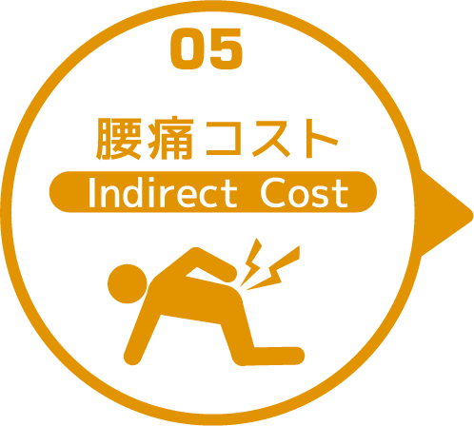

 | 介護職員数 | 年間サービス活動収益（売上） | 人件費率 | 腰痛保持率 | 低下能力係数 |  | 損失コスト
 | 34 | ¥211,700,000 | 65% | 0% | 7% |  | ¥0

 |  |  |  |  |  | 月間総コスト | 年間総コスト
 |  |  |  |  |  | ¥113,983.84 | ¥14,122,609

